箱贴
Factory name (工厂名称) | 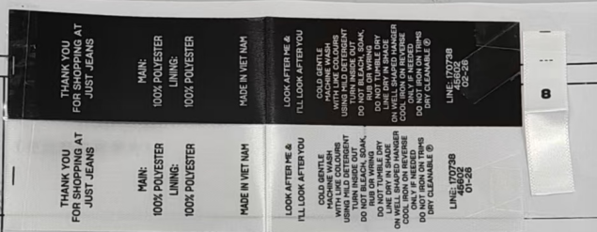
PO. Number(订单号) | S25110568 | JUSTJEANS
Style Code.(款号) | 170738+152277
Product Code.(产品编号) | JJW-CL001-MF JJW-CL001-MFB JJW-PL001-MF | Carton No.(箱号):
Inner Packages(包装方式） | pcs/bundle | 1/1
SIZE/qty (尺码/数量) | 8176
Carton Dimension（箱规） | 25*25*27.5 | Country of Origin：
Gross Weight（毛重） | 2 | Made In China
Net Weight（净重） | 1
Remark（备注）

